Concurrency, Parallelism
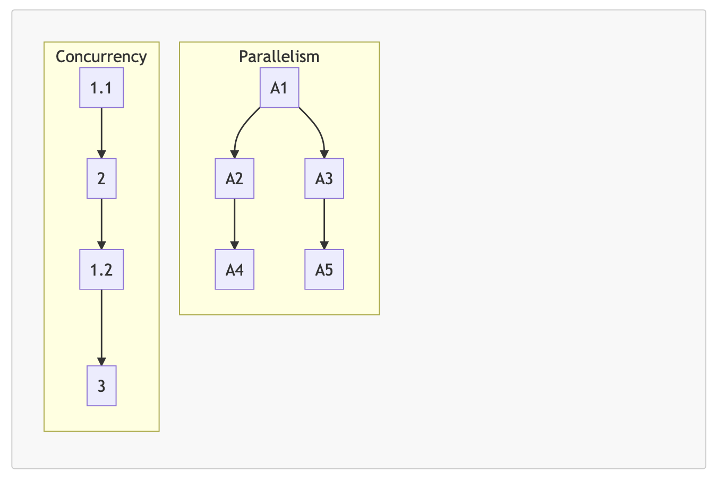
・Concurrency(Đồng thời)thời: Xử lý task vụ theo kiểu đồng thời, là những ngôn ngữ mà nó xử lý 2 hay nhiều task vụ có thể bắt đầu xử lý, đang xử lý và hoàn tất xử lý trong khoảng thời gian chồng chéo lên nhau(overlapping time)
Concurrency thì trong cùng 1 thời điểm nó chỉ có thể xử lý được 1 task vụ mà thôi, nếu như task vụ này nó quá tốn thời gian và cần phải chờ thì chúng ta có thể tạm dừng task vụ này để chèn task vụ khác lên để xử lý tiếp, sau khi task vụ khác xử ký
xong thì mới lại quay lại task vụ đang chờ trước đó để xử lý. Cái này không phải song song mà nó là đồng thời. Đồng thời có nghĩa là khoảng thời gian chồng chéo lên nhau trong quá trình xử lý task vụ thứ nhất thì tạm dừng và xử lý task vụ 2. Task
vụ 2 chờ hoặc hoàn tất thì task vụ 1 lại tiếp tục được xử lý
・Parallelism(Song song): Xử lý task vụ theo kiểu song song, là 2 hay nhiều task vụ có thể bắt đầu xử lý, đang xử lý và hoàn tất xử lý trong chính xác 1 thời điểm
Đối với các ngôn ngữ lập trình thực hiện theo kiểu xử lý song song ví dụ như Java thì chính xác trong cùng 1 thời điểm sẽ cùng chạy 2 task vụ luôn. Còn Javascript nó theo mô hình xử lý dồng thời(Concurrency)

・Ví dụ đối với Concurrency có 3 task vụ là 1, 2 và 3 trong đó task vụ 1 phải tốn 2 giai đoạn để xử lý và 2 giai đoạn đó có khoảng thời gian chờ khá lâu cho nên trong khoảng thời gian từ task vụ 1.1 cho đến task vụ 1.2 nó đang chờ nên có thể dừng ngại
ở task vụ 1.1 rồi sau đó xử lý task vụ 2. Sau khi task vụ 2 xử lý xong thì quay lại xử lý task vụ 1.2 và đó người ta gọi là khoảng thời gia chồng chéo lên nhau
・Parallelism trong 1 khoảng điểm thì có chính xác 2 task vụ cùng chạy cùng 1 lúc luôn ví dụ như từ task vụ A1 nó xử lý cùng lúc cả 2 task vụ là A2 và A3 cùng 1 thời điểm luôn

